Hoja1
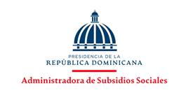

DIRECCION FINANCIERA ADMINISTRATIVA
FONDO REPONIBLE PARA ASISTENCIA SOCIAL

DURANTE EL MES DE MARZO SE REALIZARON (3) CHEQUES DE AYUDAS Y DONACIONES PARA HOGARES Y PERSONAS, SEGÚN SE DETALLA EN LA RELACION.

NO. | FECHA | BENEFICIARIO | CHEQUE NO. | MONTO
1 | 31-Mar-23 | LOREN FRANCO | 000336 | 59,400.00
2 | 31-Mar-23 | MILAGROS GONZALEZ | 000337 | 59,400.00
3 | 31-Mar-23 | ESCARLIN ALTAGRACIA | 000338 | 59,400.00
 |  | TOTAL |  | 178,200.00

__________________________________________________
ROSA MERCEDES OVAL
ENCARGADA DE TESORERIA

